Sheet1
Substructure | Substructure in Molecule | Compound ID | Activity label | p_value | Compounds with substr. | Comp. with substr. active | Comp. with substr. inactive
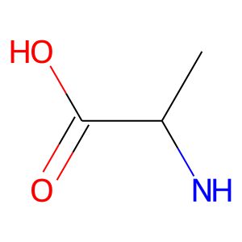 | 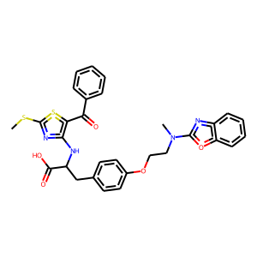 | 0 | 1 | 5.7874140845E-29 | 150 | 116 | 34
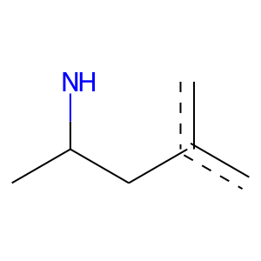 |  | 0 | 1 | 9.1085641406E-39 | 122 | 109 | 13
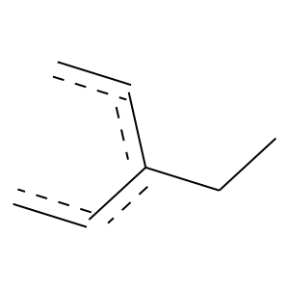 |  | 0 | 1 | 4.5607100103E-130 | 404 | 361 | 43
 |  | 0 | 1 | 0 | 1127 | 881 | 246
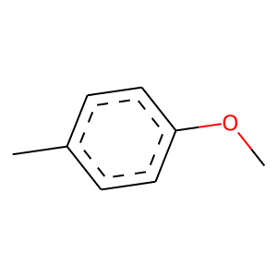 |  | 0 | 1 | 2.8259496108E-165 | 392 | 377 | 15
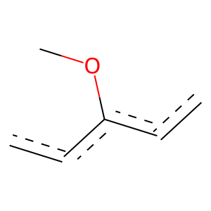 |  | 0 | 1 | 9.3699920214E-185 | 723 | 604 | 119
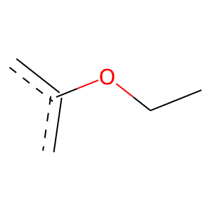 |  | 0 | 1 | 0 | 839 | 774 | 65
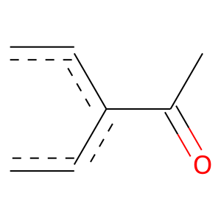 |  | 0 | 1 | 6.9649030894E-55 | 187 | 163 | 24
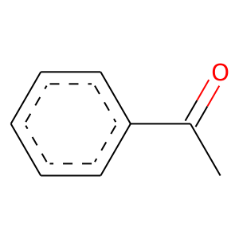 |  | 0 | 1 | 6.8052892832E-39 | 125 | 111 | 14
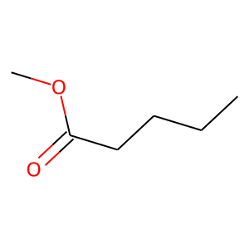 | 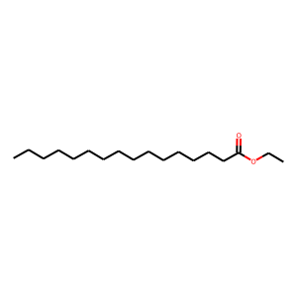 | 1 | 0 | 0.001674137438 | 115 | 15 | 100
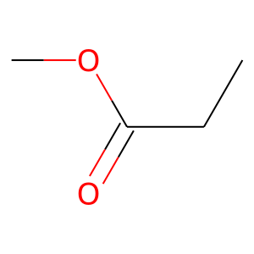 |  | 1 | 0 | 1.0687195577E-06 | 180 | 22 | 158
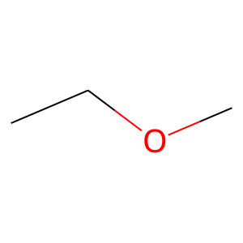 | 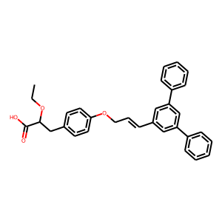 | 2 | 1 | 6.7245564028E-39 | 108 | 100 | 8
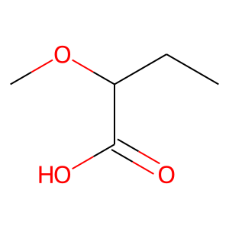 |  | 2 | 1 | 0 | 108 | 108 | 0
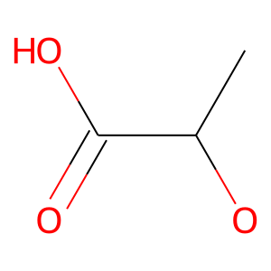 |  | 2 | 1 | 0 | 264 | 264 | 0
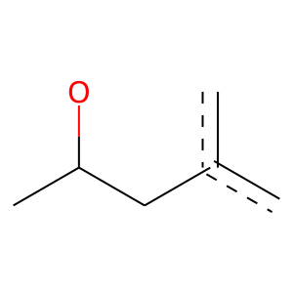 |  | 2 | 1 | 0 | 188 | 188 | 0
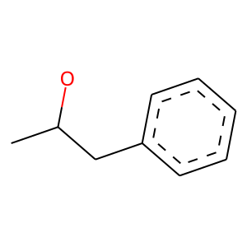 |  | 2 | 1 | 0 | 110 | 110 | 0
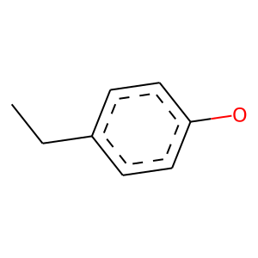 |  | 2 | 1 | 1.6624795407E-130 | 266 | 265 | 1
 |  | 2 | 1 | 2.004940361E-144 | 523 | 447 | 76
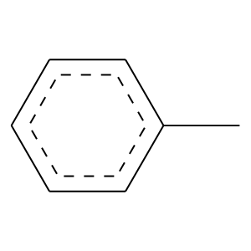 |  | 2 | 1 | 2.4455163485E-121 | 445 | 379 | 66
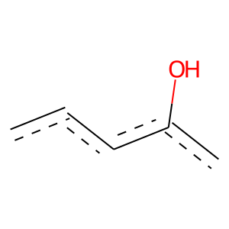 | 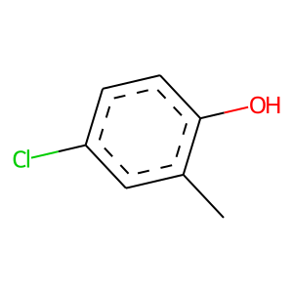 | 3 | 0 | 5.4070079715E-06 | 192 | 26 | 166
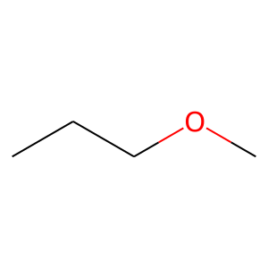 | 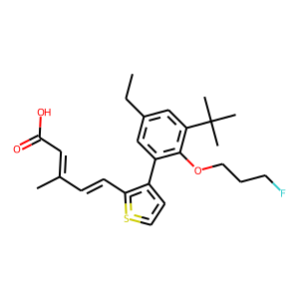 | 4 | 1 | 3.677218782E-200 | 511 | 482 | 29
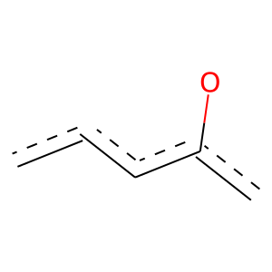 | 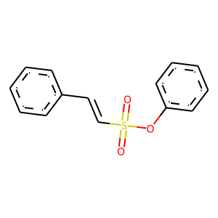 | 5 | 1 | 2.0640796692E-93 | 525 | 395 | 130
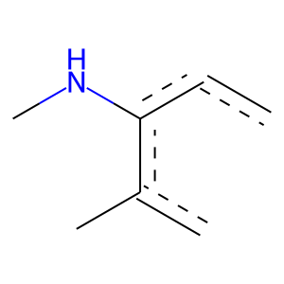 | 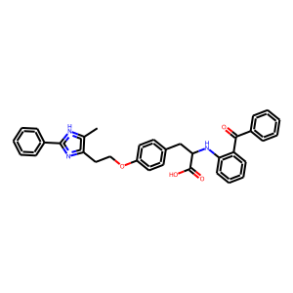 | 8 | 1 | 0 | 102 | 102 | 0
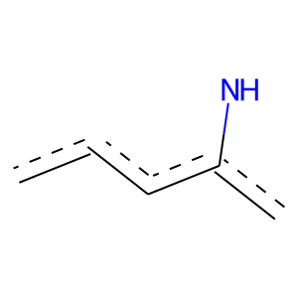 |  | 8 | 1 | 1.2773705351E-36 | 155 | 127 | 28
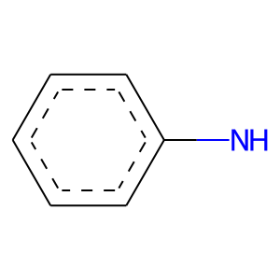 |  | 8 | 1 | 1.7983004997E-31 | 138 | 112 | 26
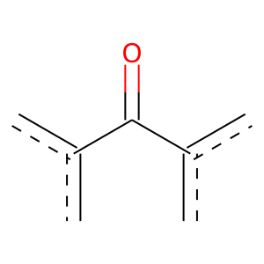 |  | 8 | 1 | 7.1067432117E-36 | 121 | 106 | 15
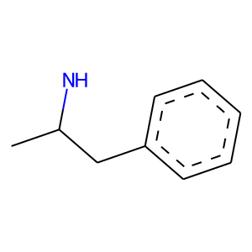 |  | 8 | 1 | 7.3826307698E-48 | 110 | 107 | 3
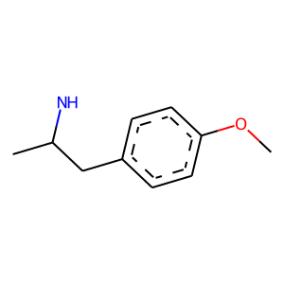 |  | 8 | 1 | 0 | 105 | 105 | 0
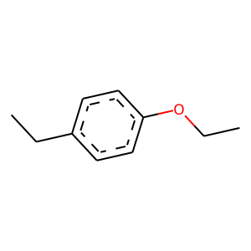 |  | 8 | 1 | 0 | 184 | 184 | 0
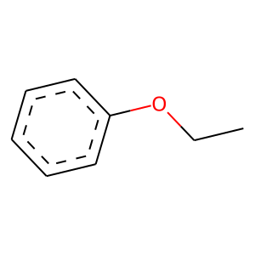 |  | 8 | 1 | 1.7159224973E-149 | 426 | 390 | 36
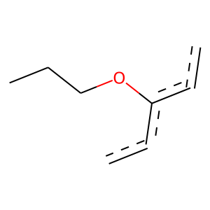 |  | 8 | 1 | 0 | 146 | 146 | 0
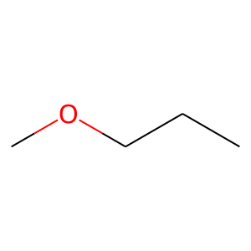 |  | 8 | 1 | 4.6596790263E-131 | 272 | 270 | 2
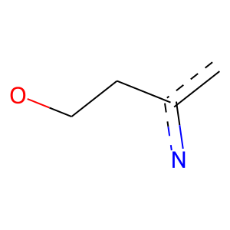 |  | 8 | 1 | 0 | 245 | 245 | 0
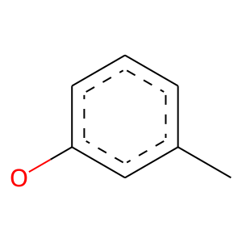 | 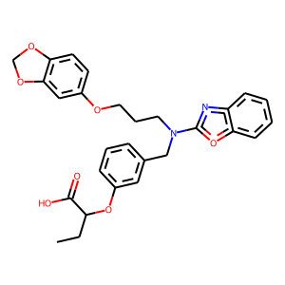 | 9 | 1 | 9.0226995596E-73 | 185 | 175 | 10
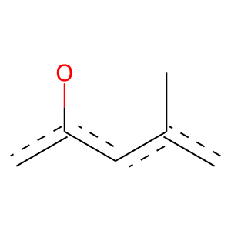 |  | 9 | 1 | 3.469557766E-75 | 190 | 180 | 10
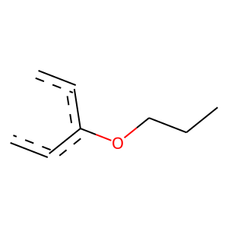 |  | 9 | 1 | 9.9052592136E-121 | 256 | 253 | 3
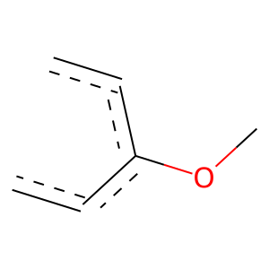 |  | 9 | 1 | 2.9462038769E-268 | 655 | 625 | 30
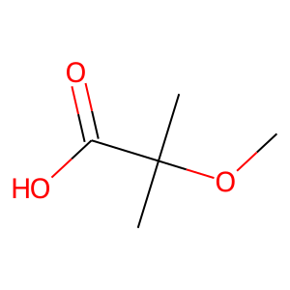 | 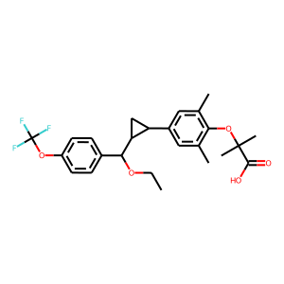 | 12 | 1 | 0 | 151 | 151 | 0
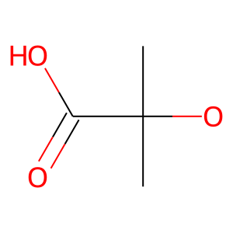 |  | 12 | 1 | 2.899756432E-72 | 155 | 153 | 2
 |  | 12 | 1 | 1.6787066793E-64 | 158 | 151 | 7
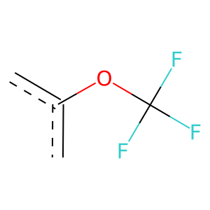 |  | 12 | 1 | 8.9378932947E-50 | 121 | 116 | 5
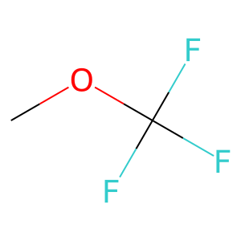 |  | 12 | 1 | 1.9555125119E-50 | 129 | 122 | 7
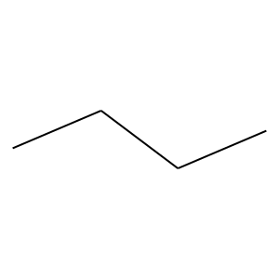 | 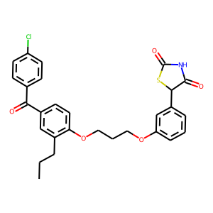 | 14 | 1 | 1.2507286956E-106 | 281 | 263 | 18
 |  | 14 | 1 | 5.7338381511E-53 | 124 | 120 | 4
 |  | 14 | 1 | 0 | 1023 | 871 | 152
 |  | 14 | 1 | 3.7062579703E-55 | 132 | 127 | 5
 |  | 14 | 1 | 2.7055835818E-167 | 420 | 398 | 22
 |  | 14 | 1 | 0 | 229 | 229 | 0
 |  | 14 | 1 | 2.5568347102E-134 | 311 | 301 | 10
 |  | 14 | 1 | 2.8467172691E-132 | 279 | 276 | 3
 |  | 14 | 1 | 2.8545371251E-60 | 159 | 149 | 10
 |  | 17 | 1 | 0 | 142 | 142 | 0
 |  | 17 | 1 | 2.5548471129E-165 | 340 | 338 | 2
 |  | 17 | 1 | 1.5863321096E-235 | 683 | 622 | 61
 |  | 17 | 1 | 5.9165454518E-93 | 513 | 388 | 125
 |  | 17 | 1 | 2.1771720906E-95 | 221 | 214 | 7
 |  | 17 | 1 | 2.9592383267E-133 | 454 | 395 | 59
 |  | 17 | 1 | 2.2264636162E-69 | 168 | 161 | 7
 |  | 19 | 0 | 1.6265804015E-12 | 211 | 18 | 193
 |  | 19 | 0 | 5.9115267E-11 | 120 | 5 | 115
 |  | 24 | 1 | 0 | 201 | 201 | 0
 |  | 24 | 1 | 0 | 236 | 236 | 0
 |  | 24 | 1 | 0 | 258 | 258 | 0
 |  | 24 | 1 | 0 | 337 | 337 | 0
 |  | 24 | 1 | 0 | 326 | 326 | 0
 |  | 24 | 1 | 0 | 319 | 319 | 0
 |  | 24 | 1 | 0 | 325 | 325 | 0
 |  | 24 | 1 | 0 | 332 | 332 | 0
 |  | 24 | 1 | 0 | 214 | 214 | 0
 |  | 30 | 0 | 4.6884731292E-05 | 120 | 13 | 107
 |  | 30 | 0 | 0.015647760727 | 136 | 22 | 114
 |  | 31 | 1 | 0 | 121 | 121 | 0
 |  | 31 | 1 | 0 | 121 | 121 | 0
 |  | 39 | 1 | 9.1188380393E-48 | 106 | 104 | 2
 |  | 39 | 1 | 8.0149985333E-144 | 302 | 299 | 3
 |  | 41 | 1 | 3.5875436476E-31 | 209 | 150 | 59
 |  | 41 | 1 | 5.3103951865E-39 | 193 | 151 | 42
 |  | 41 | 1 | 0 | 135 | 135 | 0
 |  | 41 | 1 | 0 | 129 | 129 | 0
 |  | 41 | 1 | 0 | 121 | 121 | 0
 |  | 41 | 1 | 0 | 187 | 187 | 0
 |  | 41 | 1 | 0 | 231 | 231 | 0
 |  | 41 | 1 | 0 | 248 | 248 | 0
 |  | 41 | 1 | 0 | 289 | 289 | 0
 |  | 41 | 1 | 0 | 310 | 310 | 0
 |  | 41 | 1 | 0 | 253 | 253 | 0
 |  | 41 | 1 | 0 | 211 | 211 | 0
 |  | 42 | 1 | 9.4695976202E-62 | 134 | 132 | 2
 |  | 44 | 0 | 2.1010577394E-05 | 118 | 12 | 106
 |  | 50 | 1 | 2.9886960698E-56 | 123 | 121 | 2
 |  | 55 | 1 | 1.0468176083E-82 | 278 | 243 | 35
 |  | 59 | 1 | 8.327532951E-20 | 122 | 90 | 32
 |  | 62 | 1 | 2.292511103E-44 | 190 | 155 | 35
 |  | 62 | 1 | 0 | 204 | 204 | 0
 |  | 62 | 1 | 0 | 204 | 204 | 0
 |  | 62 | 1 | 5.2735007605E-92 | 241 | 226 | 15
 |  | 63 | 1 | 0 | 192 | 192 | 0
 |  | 63 | 1 | 0 | 232 | 232 | 0
 |  | 63 | 1 | 0 | 208 | 208 | 0
 |  | 65 | 0 | 1.8488568302E-07 | 101 | 6 | 95
 |  | 65 | 0 | 4.1858783832E-17 | 147 | 3 | 144
 |  | 65 | 0 | 6.9803670681E-10 | 119 | 6 | 113
 |  | 65 | 0 | 0.0092438573468 | 121 | 18 | 103
 |  | 67 | 1 | 3.9461157451E-31 | 213 | 152 | 61
 |  | 75 | 1 | 0 | 226 | 226 | 0
 |  | 75 | 1 | 0 | 210 | 210 | 0
 |  | 75 | 1 | 0 | 226 | 226 | 0
 |  | 77 | 1 | 5.2747248894E-34 | 176 | 136 | 40
 |  | 85 | 1 | 5.5822284645E-29 | 125 | 102 | 23
 |  | 89 | 0 | 0.0074058231794 | 113 | 16 | 97
 |  | 91 | 0 | 3.4185803785E-06 | 103 | 8 | 95
 |  | 93 | 1 | 2.0655933671E-44 | 110 | 105 | 5
 |  | 116 | 0 | 0.015647760727 | 136 | 22 | 114
 |  | 121 | 1 | 0 | 116 | 116 | 0
 |  | 121 | 1 | 0 | 106 | 106 | 0
 |  | 121 | 1 | 0 | 101 | 101 | 0
 |  | 121 | 1 | 0 | 103 | 103 | 0
 |  | 122 | 1 | 2.2394243337E-66 | 178 | 166 | 12
 |  | 122 | 0 | 1.1464864385E-10 | 190 | 17 | 173
 |  | 122 | 0 | 2.3110662277E-06 | 142 | 15 | 127
 |  | 124 | 1 | 8.35823141E-59 | 168 | 154 | 14
 |  | 130 | 1 | 7.3826307698E-48 | 110 | 107 | 3
 |  | 130 | 1 | 2.3624971068E-48 | 111 | 108 | 3
 |  | 137 | 1 | 9.993190108E-97 | 220 | 214 | 6
 |  | 139 | 0 | 3.8019772918E-08 | 163 | 16 | 147
 |  | 144 | 1 | 4.7693020215E-37 | 139 | 118 | 21
 |  | 146 | 1 | 1.0510639978E-21 | 114 | 88 | 26
 |  | 146 | 1 | 4.1112108179E-85 | 286 | 250 | 36
 |  | 146 | 1 | 2.3953090067E-115 | 296 | 279 | 17
 |  | 146 | 1 | 5.9573787826E-108 | 308 | 282 | 26
 |  | 149 | 1 | 0 | 110 | 110 | 0
 |  | 149 | 1 | 4.5509527683E-55 | 145 | 136 | 9
 |  | 149 | 1 | 7.087398338E-46 | 143 | 128 | 15
 |  | 149 | 1 | 8.0953052033E-54 | 136 | 129 | 7
 |  | 149 | 1 | 7.2669773734E-51 | 151 | 137 | 14
 |  | 149 | 1 | 0 | 103 | 103 | 0
 |  | 149 | 1 | 2.0655933671E-44 | 110 | 105 | 5
 |  | 154 | 1 | 6.7202836317E-58 | 134 | 130 | 4
 |  | 154 | 1 | 0 | 114 | 114 | 0
 |  | 154 | 1 | 1.1333066285E-70 | 187 | 175 | 12
 |  | 154 | 1 | 1.3648229871E-111 | 250 | 244 | 6
 |  | 154 | 1 | 0 | 121 | 121 | 0
 |  | 154 | 1 | 9.5536360742E-73 | 164 | 160 | 4
 |  | 154 | 1 | 2.5186551834E-111 | 257 | 249 | 8
 |  | 155 | 0 | 0.00020586094946 | 143 | 19 | 124
 |  | 159 | 0 | 6.4246433746E-14 | 108 | 1 | 107
 |  | 159 | 0 | 1.1753162378E-16 | 144 | 3 | 141
 |  | 159 | 0 | 9.8199485604E-14 | 116 | 2 | 114
 |  | 161 | 0 | 0.00042924347483 | 116 | 14 | 102
 |  | 162 | 1 | 1.9255161677E-53 | 165 | 148 | 17
 |  | 185 | 1 | 6.904621702E-20 | 105 | 81 | 24
 |  | 189 | 1 | 1.7311346453E-22 | 107 | 85 | 22
 |  | 209 | 1 | 0 | 107 | 107 | 0
 |  | 215 | 1 | 1.6719988299E-63 | 175 | 162 | 13
 |  | 226 | 0 | 4.9634746124E-06 | 139 | 15 | 124
 |  | 247 | 1 | 8.9932734335E-76 | 162 | 160 | 2
 |  | 247 | 1 | 9.5536360742E-73 | 164 | 160 | 4
 |  | 281 | 1 | 2.770751024E-56 | 127 | 124 | 3
 |  | 384 | 1 | 2.965917176E-53 | 117 | 115 | 2
 |  | 462 | 1 | 0 | 113 | 113 | 0
 |  | 462 | 1 | 0 | 113 | 113 | 0
 |  | 462 | 1 | 0 | 107 | 107 | 0

